Tong hop tinhtrang Ko AT
Công ty TNHH Kim May Organ (Việt Nam)
Ban an toàn ONV

安全パトロール実施件数 (TÌNH TRẠNG KHÔNG AN TOÀN NĂM 2024-2025)

I. Số liệu kiểm tra tổng (định kỳ hằng tháng + hằng ngày)
工場 | 2024年度累計 (01/04/2024~31/03/2025) |  |  | 4月 |  |  | 5月 |  |  | 6月 |  |  | 7月 |  |  | 8月 |  |  | 9月 |  |  | 10月 |  |  | 11月 |  |  | 12月 |  |  | 01月 |  |  | 02月 |  |  | 03月 |  |  | 今週合計 (24/03 ~ 30/03/2025)
 | Số vụ không an toàn | Đã khắc phục | Chưa khắc phục | Số vụ không an toàn | Đã khắc phục | Chưa khắc phục | Số vụ không an toàn | Đã khắc phục | Chưa khắc phục | Số vụ không an toàn | Đã khắc phục | Chưa khắc phục | Số vụ không an toàn | Đã khắc phục | Chưa khắc phục | Số vụ không an toàn | Đã khắc phục | Chưa khắc phục | Số vụ không an toàn | Đã khắc phục | Chưa khắc phục | Số vụ không an toàn | Đã khắc phục | Chưa khắc phục | Số vụ không an toàn | Đã khắc phục | Chưa khắc phục | Số vụ không an toàn | Đã khắc phục | Chưa khắc phục | Số vụ không an toàn | Đã khắc phục | Chưa khắc phục | Số vụ không an toàn | Đã khắc phục | Chưa khắc phục | Số vụ không an toàn | Đã khắc phục | Chưa khắc phục | Số vụ không an toàn | Đã khắc phục | Chưa khắc phục
ミシン 家庭針 | 31 | 31 | 0 |  |  |  | 6 | 6 | 0 | 3 | 3 | 0 | 2 | 2 | 0 | 3 | 3 | 0 | 4 | 4 | 0 | 3 | 3 | 0 | 2 | 2 | 0 | 2 | 2 | 0 | 3 | 3 | 0 | 3 | 3 | 0
ミシン 工業針 X1 | 12 | 12 | 0 |  |  |  | 1 | 1 | 0 | 2 | 2 | 0 | 1 | 1 | 0 | 2 | 2 | 0 | 2 | 2 | 0 | 2 | 2 | 0 | 1 | 1 | 0 |  |  |  | 1 | 1 | 0
ミシン 工業針 X2 | 15 | 15 | 0 | 1 | 1 | 0 |  |  |  | 2 | 2 | 0 |  |  |  | 2 | 2 | 0 | 4 | 4 | 0 | 1 | 1 | 0 | 2 | 2 | 0 | 1 | 1 | 0 | 1 | 1 | 0 | 1 | 1 | 0
ミシン 工業針 X3 | 13 | 13 | 0 |  |  |  | 2 | 2 | 0 | 1 | 1 | 0 |  |  |  | 1 | 1 | 0 | 1 | 1 | 0 |  |  |  | 2 | 2 | 0 | 2 | 2 | 0 | 1 | 1 | 0 | 2 | 2 | 0 | 1 | 1 | 0 | 1 | 1 | 0
メリヤス A | 20 | 19 | 1 |  |  |  | 3 | 3 | 0 | 3 | 3 | 0 |  |  |  |  |  |  | 3 | 3 | 0 | 2 | 2 | 0 | 1 | 1 | 0 | 2 | 2 | 0 | 2 | 1 | 1 | 2 | 2 | 0 | 2 | 2 | 0
メリヤス B | 8 | 8 | 0 |  |  |  |  |  |  |  |  |  |  |  |  | 2 | 2 | 0 | 2 | 2 | 0 |  |  |  | 2 | 2 | 0 |  |  |  |  |  |  | 1 | 1 | 0 | 1 | 1 | 0
電子
品質保証 (QLCL)
技術推進 (XTKT) | 21 | 21 | 0 |  |  |  | 4 | 4 | 0 | 3 | 3 | 0 | 2 | 2 | 0 | 1 | 1 | 0 | 3 | 3 | 0 | 1 | 1 | 0 | 1 | 1 | 0 | 1 | 1 | 0 | 1 | 1 | 0 | 2 | 2 | 0 | 2 | 2 | 0
生産統括 (CTSX) | 1 | 1 | 0 |  |  |  | 1 | 1 | 0
経営 (QLKD) | 9 | 9 | 0 | 4 | 4 | 0 | 1 | 1 | 0 | 1 | 1 | 0 |  |  |  |  |  |  |  |  |  | 2 | 2 | 0 |  |  |  | 1 | 1 | 0
合計 | 130 | 129 | 1 | 5 | 5 | 0 | 18 | 18 | 0 | 15 | 15 | 0 | 5 | 5 | 0 | 11 | 11 | 0 | 19 | 19 | 0 | 11 | 11 | 0 | 11 | 11 | 0 | 9 | 9 | 0 | 9 | 8 | 1 | 11 | 11 | 0 | 6 | 6 | 0 | 1 | 1 | 0

II. Số liệu kiểm tra định kỳ hằng tháng
工場 | 2024年度累計 (01/04/2024~31/03/2025) |  |  | 4月 |  |  | 5月 |  |  | 6月 |  |  | 7月 |  |  | 8月 |  |  | 9月 |  |  | 10月 |  |  | 11月 |  |  | 12月 |  |  | 01月 |  |  | 02月 |  |  | 02月 |  |  | 今週合計 (24/03 ~ 30/03/2025)
 | Số vụ không an toàn | Đã khắc phục | Chưa khắc phục | Số vụ không an toàn | Đã khắc phục | Chưa khắc phục | Số vụ không an toàn | Đã khắc phục | Chưa khắc phục | Số vụ không an toàn | Đã khắc phục | Chưa khắc phục | Số vụ không an toàn | Đã khắc phục | Chưa khắc phục | Số vụ không an toàn | Đã khắc phục | Chưa khắc phục | Số vụ không an toàn | Đã khắc phục | Chưa khắc phục | Số vụ không an toàn | Đã khắc phục | Chưa khắc phục | Số vụ không an toàn | Đã khắc phục | Chưa khắc phục | Số vụ không an toàn | Đã khắc phục | Chưa khắc phục | Số vụ không an toàn | Đã khắc phục | Chưa khắc phục | Số vụ không an toàn | Đã khắc phục | Chưa khắc phục | Số vụ không an toàn | Đã khắc phục | Chưa khắc phục | Số vụ không an toàn | Đã khắc phục | Chưa khắc phục
ミシン 家庭針 | 23 | 22 | 1 |  |  |  | 5 | 5 | 0 | 2 | 2 | 0 | 2 | 2 | 0 | 2 | 2 | 0 | 2 | 2 | 0 | 3 | 3 | 0 | 2 | 2 | 0 | 1 | 1 | 0 | 1 | 1 | 0 | 3 | 3 | 0
ミシン 工業針 X1 | 10 | 10 | 0 |  |  |  |  |  |  | 2 | 2 | 0 | 1 | 1 | 0 | 2 | 2 | 0 | 2 | 2 | 0 | 2 | 2 | 0 | 1 | 1 | 0
ミシン 工業針 X2 | 13 | 13 | 0 |  |  |  |  |  |  | 2 | 2 | 0 |  |  |  | 2 | 2 | 0 | 3 | 3 | 0 | 1 | 1 | 0 | 2 | 2 | 0 | 1 | 1 | 0 | 1 | 1 | 0 | 1 | 1 | 0
ミシン 工業針 X3 | 10 | 10 | 0 |  |  |  | 1 | 1 | 0 | 1 | 1 | 0 |  |  |  | 1 | 1 | 0 | 1 | 1 | 0 |  |  |  | 2 | 2 | 0 | 2 | 2 | 0 | 1 | 1 | 0 | 1 | 1 | 0
メリヤス A | 19 | 19 | 0 |  |  |  | 3 | 3 | 0 | 3 | 3 | 0 |  |  |  |  |  |  | 3 | 3 | 0 | 2 | 2 | 0 | 1 | 1 | 0 | 2 | 2 | 0 | 1 | 1 | 0 | 2 | 2 | 0 | 2 | 2 | 0
メリヤス B | 5 | 5 | 0 |  |  |  |  |  |  |  |  |  |  |  |  | 1 | 1 | 0 | 1 | 1 | 0 |  |  |  | 1 | 1 | 0 |  |  |  |  |  |  |  |  |  | 1 | 1 | 0
電子 |  |  |  |  |  |  |  |  |  |  |  |  |  |  |  |  |  |  |  |  |  |  |  |  |  |  |  |  |  |  |  |  |  | 1 | 1 | 0
品質保証 (QLCL)
技術推進 (XTKT) | 17 | 17 | 0 |  |  |  | 3 | 3 | 0 |  |  |  | 2 | 2 | 0 | 1 | 1 | 0 | 3 | 3 | 0 | 1 | 1 | 0 | 1 | 1 | 0 | 1 | 1 | 0 | 1 | 1 | 0 | 2 | 2 | 0 | 2 | 2 | 0
生産統括 (CTSX) | 1 | 1 | 0 |  |  |  | 1 | 1 | 0
経営 (QLKD) | 3 | 3 | 0 |  |  |  |  |  |  | 1 | 1 | 0 |  |  |  |  |  |  |  |  |  | 1 | 1 | 0 |  |  |  | 1 | 1 | 0
合計 | 101 | 100 | 1 | 0 | 0 | 0 | 13 | 13 | 0 | 11 | 11 | 0 | 5 | 5 | 0 | 9 | 9 | 0 | 15 | 15 | 0 | 10 | 10 | 0 | 10 | 10 | 0 | 8 | 8 | 0 | 5 | 5 | 0 | 10 | 10 | 0 | 5 | 5 | 0 | 0 | 0 | 0

III. Số liệu kiểm tra hằng ngày
工場 | 2024年度累計 (01/04/2024~31/03/2025) |  |  | 4月 |  |  | 5月 |  |  | 6月 |  |  | 7月 |  |  | 8月 |  |  | 9月 |  |  | 10月 |  |  | 11月 |  |  | 12月 |  |  | 01月 |  |  | 02月 |  |  | 02月 |  |  | 今週合計 (24/03 ~ 30/03/2025)
 | Số vụ không an toàn | Đã khắc phục | Chưa khắc phục | Số vụ không an toàn | Đã khắc phục | Chưa khắc phục | Số vụ không an toàn | Đã khắc phục | Chưa khắc phục | Số vụ không an toàn | Đã khắc phục | Chưa khắc phục | Số vụ không an toàn | Đã khắc phục | Chưa khắc phục | Số vụ không an toàn | Đã khắc phục | Chưa khắc phục | Số vụ không an toàn | Đã khắc phục | Chưa khắc phục | Số vụ không an toàn | Đã khắc phục | Chưa khắc phục | Số vụ không an toàn | Đã khắc phục | Chưa khắc phục | Số vụ không an toàn | Đã khắc phục | Chưa khắc phục | Số vụ không an toàn | Đã khắc phục | Chưa khắc phục | Số vụ không an toàn | Đã khắc phục | Chưa khắc phục | Số vụ không an toàn | Đã khắc phục | Chưa khắc phục | Số vụ không an toàn | Đã khắc phục | Chưa khắc phục
ミシン 家庭針 | 8 | 8 | 0 |  |  |  | 1 | 1 | 0 | 1 | 1 | 0 |  |  |  | 1 | 1 | 0 | 2 | 2 | 0 |  |  |  |  |  |  | 1 | 1 | 0 | 2 | 2 | 0
ミシン 工業針 X1 | 2 | 2 | 0 |  |  |  | 1 | 1 | 0 |  |  |  |  |  |  |  |  |  |  |  |  |  |  |  |  |  |  |  |  |  | 1 | 1 | 0
ミシン 工業針 X2 | 2 | 2 | 0 | 1 | 1 | 0 |  |  |  |  |  |  |  |  |  |  |  |  | 1 | 1 | 0
ミシン 工業針 X3 | 3 | 3 | 0 |  |  |  | 1 | 1 | 0 |  |  |  |  |  |  |  |  |  |  |  |  |  |  |  |  |  |  |  |  |  |  |  |  | 1 | 1 | 0 | 1 | 1 | 0 | 1 | 1 | 0
メリヤス A | 1 | 0 | 1 |  |  |  |  |  |  |  |  |  |  |  |  |  |  |  |  |  |  |  |  |  |  |  |  |  |  |  | 1 | 0 | 1
メリヤス B | 3 | 3 | 0 |  |  |  |  |  |  |  |  |  |  |  |  | 1 | 1 | 0 | 1 | 1 | 0 |  |  |  | 1 | 1 | 0
電子
品質保証 (QLCL)
技術推進 (XTKT) | 4 | 4 | 0 |  |  |  | 1 | 1 | 0 | 3 | 3 | 0
生産統括 (CTSX)
経営 (QLKD) | 6 | 6 | 0 | 4 | 4 | 0 | 1 | 1 | 0 |  |  |  |  |  |  |  |  |  |  |  |  | 1 | 1 | 0
合計 | 29 | 28 | 1 | 5 | 5 | 0 | 5 | 5 | 0 | 4 | 4 | 0 | 0 | 0 | 0 | 2 | 2 | 0 | 4 | 4 | 0 | 1 | 1 | 0 | 1 | 1 | 0 | 1 | 1 | 0 | 4 | 3 | 1 | 1 | 1 | 0 | 1 | 1 | 0 | 1 | 1 | 0

BIỂU ĐỒ TỔNG HỢP TÌNH TRẠNG KHÔNG AN TOÀN NĂM 2024-2025

BIỂU ĐỒ CHI TIẾT TÌNH TRẠNG KHÔNG AN TOÀN NĂM 2024-2025
 | Số vụ không an toàn | Đã khắc phục | Chưa khắc phục
ミシン 家庭針 | 31 | 31 | 0
ミシン 工業針 X1 | 12 | 12 | 0
ミシン 工業針 X2 | 15 | 15 | 0
ミシン 工業針 X3 | 13 | 13 | 0
メリヤス A | 20 | 19 | 1
メリヤス B | 8 | 8 | 0
電子
品質保証 (QLCL)
技術推進 (XTKT) | 21 | 21 | 0
生産統括 (CTSX) | 1 | 1 | 0
経営 (QLKD) | 9 | 9 | 0

KGD
Công ty TNHH Kim May Organ (Việt Nam) |  |  |  |  |  | Ngày kiểm tra: 01/04/2024 ~ 31/03/2025
Ban an toàn ONV

TỔNG HỢP BÁO CÁO TÌNH TRẠNG KHÔNG AN TOÀN KGĐ THÁNG 04/2024~03/2025

Tổng số |  |  |  |  | Tình trạng không an toàn | Đã khắc phục | Chưa khắc phục
 |  |  |  |  | 31 | 31 | 0
Stt | NM/BP | Công đoạn | Ngày phát hiện | Tình trạng không an toàn | Hình ảnh không đạt | Hình ảnh khắc phục | Ngày hoàn tất | Kỳ hạn | Phân loại Ktra định kỳ-Hằng ngày
1 | 1 | Sentou | 2024-05-14 | Máy Sentou số 3 bị hư nắp che dây đai truyền động | 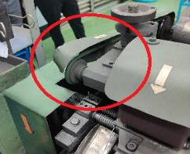 | 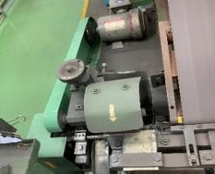 | 2024-06-10 | 2024-05-30 | Định kỳ
2 | 1 | Đánh bóng tay | 2024-05-14 | Trục quay không có nắp che chắn | 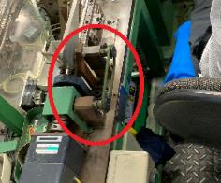 | 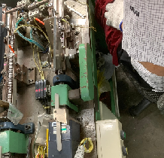 | 2024-06-10 | 2024-05-30 | Định kỳ
3 | 1 | Delta | 2024-05-14 | Nắp che trục quay máy số 2 bị hở | 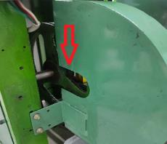 | 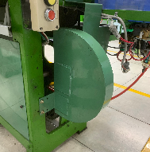 | 2024-06-10 | 2024-05-30 | Định kỳ
4 | 1 | XLNT | 2024-05-14 | Tủ đựng hóa chất để các can hóa chất quá cao, nguy hiểm | 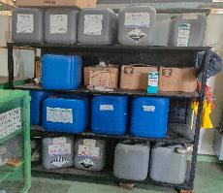 | 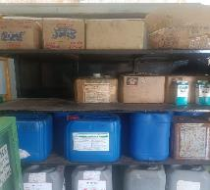 | 2024-05-27 | 2024-05-30 | Định kỳ
5 | 1 | Đóng gói | 2024-05-14 | Bình gas để ngay tại vị trí ổ điện | 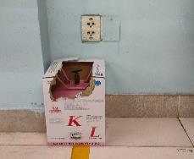 | 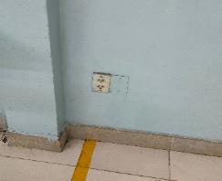 | 2024-05-27 | 2024-05-30 | Định kỳ
6 | 1 | Lối vào nhà xưởng | 2024-05-23 | Phần xi măng tại dốc vào nhà xưởng bị bể, nguy cơ trượt ngã, đổ hàng hóa | 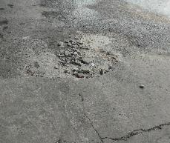 | 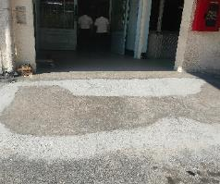 | 2024-05-10 | 2024-05-30 | Hằng ngày
7 | 1 | CĐ Hiratory | 2024-06-11 | Dây curoa máy mài không được che chắn, nguy hiểm khi làm việc | 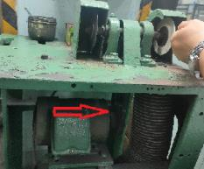 |  | 2024-06-28 | 2024-06-30 | Định kỳ
8 | 1 | CĐ Mekki | 2024-06-11 | Ổ điện để ngoài trời không được che chắn, nguy cơ chạm chập cháy nổ cao | 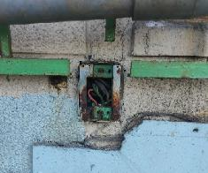 |  | 2024-07-09 | 2024-06-30 | Định kỳ
9 | 1 | CĐ Bareru | 2024-06-17 | Khóa an toàn của palang bị hư, nguy hiểm khi sử dụng |  | 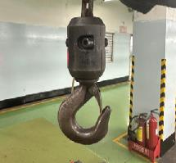 | 2024-06-28 | 2024-06-30 | Hằng ngày
10 | 1 | Khu vực rửa tay nhà vệ sinh | 2024-07-16 | Bóng đèn bị rời ra khỏi máng, nguy cơ rơi rớt |  | 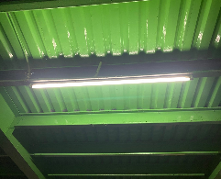 | 2024-08-23 | 2024-07-30 | Định kỳ
11 | 1 | CĐ Delta | 2024-07-16 | Nhân viên sử dụng điện tại máy để sạc vật dụng cá nhân, nguy cơ cháy nổ | 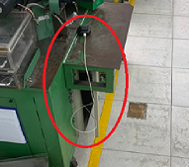 | 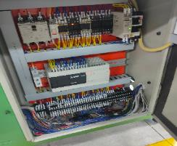 | 2024-07-31 | 2024-07-30 | Định kỳ
12 | 1 | Cầu thang thoát hiểm | 2024-08-02 | Khung rào cửa sổ lâu ngày bị mục lòi ra các thanh sắt nhọn, mái che bằng sắt đưa ra, nguy hiểm khi sử dụng thang để thoát hiểm | 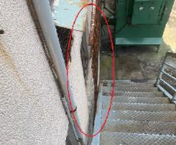 | 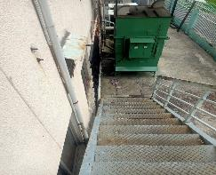 | 2024-08-23 | 2024-08-15 | Hằng ngày
13 | 1 | CĐ Delta | 2024-08-13 | Dây curoa máy không được che chắn, nguy hiểm khi làm việc | 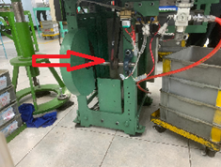 | 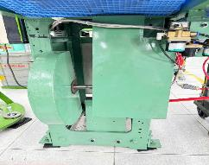 | 2024-08-23 | 2024-08-30 | Định kỳ
14 | 1 | Tủ điện phân phối | 2024-08-13 | Khung cửa thông gió bị hư hỏng, khung sắt bị bung lòi ra bên ngoài. | 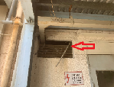 | 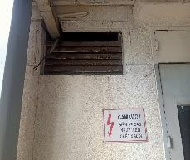 | 2024-08-23 | 2024-08-30 | Định kỳ
15 | 1 | CĐ đóng gói | 2024-09-17 | Dây đai máy đóng gói không được chen kín hoàn toàn, nguy hiểm khi sử dụng | 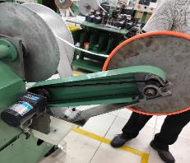 | 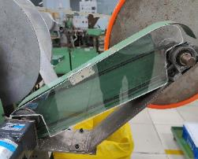 | 2024-12-17 | 2024-09-30 | Định kỳ
16 | 1 | CĐ Delta | 2024-09-17 | Nhân viên không đội nón khi làm việc | 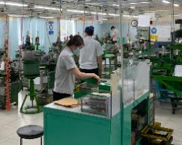 | 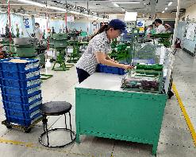 | 26/9/2024 | 2024-09-30 | Định kỳ
17 | 1 | CĐ Bareru | 2024-09-21 | Khóa an toàn của palang bị hư, => Yêu cầu thay thế, khắc phục khóa an toàn của móc treo |  | 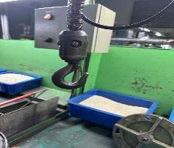 | Do chưa có vật tư thay thế, nhờ quản lý CĐ tạm thời hướng dẫn nhân viên thao tác an toàn khi sử dụng 25/11/2024 | 2024-09-30 | Hằng ngày
18 | 1 | CĐ Mizo | 2024-09-28 | Bóng đèn sau khi thay để ngay trên lối đi, nguy cơ giẫm vỡ bóng gây tai nạn | 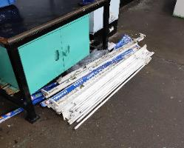 | 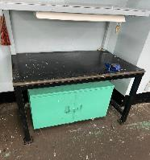 | 2024-11-25 | 2024-09-30 | Hằng ngày
19 | 1 | CĐ Đóng gói máy | 2024-10-15 | Ghi nhận trường hợp nhân viên mở nắp bao che lấy gói kim bị kẹt khi máy đang chạy. Yêu cầu lắp bộ dừng máy khi mở nắp bao che để đảm bảo an toàn | 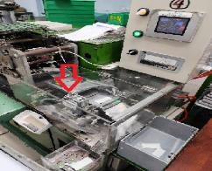 | 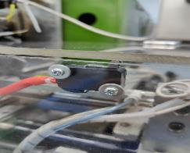 | 2024-11-25 | 2024-10-30 | Định kỳ
20 | 1 | CĐ Mekki | 2024-10-15 | Dây cắm điện không gọn gàng, giăng trên nền sàn ướt, nguy cơ rò rỉ điện giật, nguy hiểm khi làm việc | 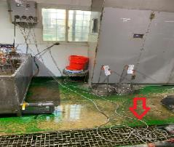 | 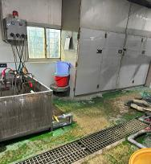 | 2024-11-25 | 2024-10-30 | Định kỳ
21 | 1 | CĐ Nhúng màu | 2024-10-15 | Khu vực pha chế sơn, dung môi không có máng hứng. Nguy cơ tràn đổ, rò rỉ ra môi trường | 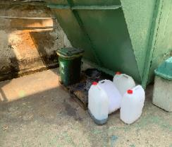 | 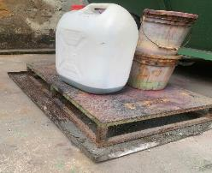 |  | 2025-01-10 | Định kỳ
22 | 1 | CĐ Delta | 2024-11-12 | Máy Delta 06 ây đai truyền động không được che kín hoàn toàn, nguy cơ gây tai nạn | 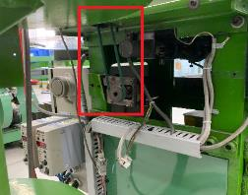 | 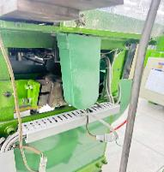 | 2024-12-26 | 2024-11-30 | Định kỳ
23 | 1 | Khu vực máy lọc nước RO | 2024-11-12 | Tấm sắt sau thời gian sử dụng bị cong vênh, tạo khoảng hở khá lớn. Nguy cơ té ngã khi di chuyển | 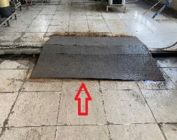 | 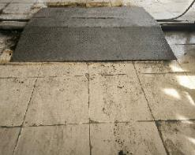 | 2024-11-25 | 2024-11-30 | Định kỳ
24 | 1 | CĐ HZ | 2024-12-10 | Nhân viên sạc cục sạc dự phòng từ máy biến áp nguy cơ cháy nổ và hư hỏng thiết bị | 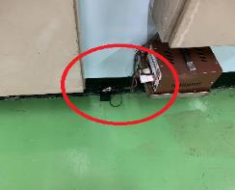 | 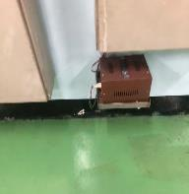 | 2024-12-19 | 2024-12-30 | Định kỳ
25 | 1 | Kho hóa chất Mekki | 2024-12-21 | Hóa chất trong kho bố trí lộn xộn, xếp chồng lên nhau, không có biện pháp chống tràn đổ | 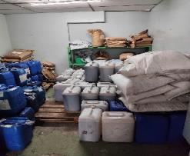 | 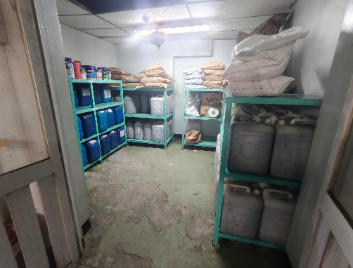 | 2025-05-30 | 2025-05-30 | Định kỳ
26 | 1 | CĐ HZ | 2025-01-14 | Máy xay nhựa đang hoạt động nhưng không có đèn báo tín hiệu, nguy hiểm khi thao tác làm việc với máy | 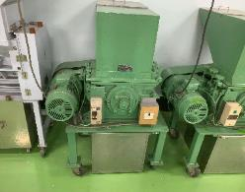 | 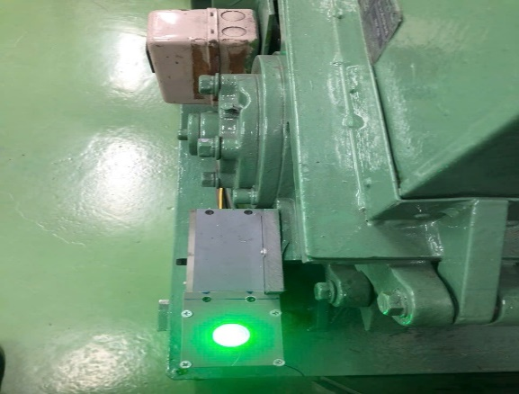 | 2025-05-03 | 2025-05-30 | Định kỳ
 |  | CĐ Hiratory |  | Máy Hiratory đang hoạt động nhưng không có đèn báo tín hiệu, nguy hiểm khi thao tác làm việc với máy | 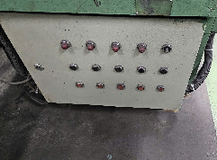 | 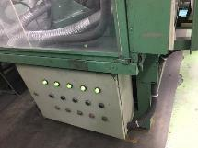 | 2025-05-03 | 2025-05-30 | Định kỳ
 |  | CĐ Jido |  | Máy Jido đang hoạt động nhưng không có đèn báo tín hiệu, nguy hiểm khi thao tác làm việc với máy | 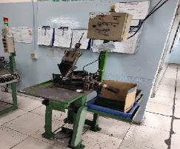 |  | 2025-03-07 | 2025-03-30 | Định kỳ
27 | 1 | XLNT | 2025-01-13 | Trục đỡ ống bị rớt ốc, rơi ra bên ngoài, nguy hiểm khi làm việc |  |  | 2025-01-22 | 2025-02-28 | Hằng ngày
28 | 1 | Mekki | 2025-01-17 | Khung nắp bị mục nát, nguy hiểm khi làm việc |  |  | 2025-04-30 | 2025-05-30 | Hằng ngày
29 | 1 | Kho CĐ Jido | 2025-02-11 | Máy hút bụi bị hư, không thể sử dụng nhưng chưa được ngắt điện và sửa chữa, nguy hiểm khi làm việc |  |  | 2025-02-26 | 2025-03-30 | Định kỳ
30 | 1 | CĐ Sakidome | 2025-02-11 | Đường ống thu bụi của máy vẫn sử dụng ống nhựa chưa chuyển đổi sang ống nhôm, nguy cơ cháy ống thu bụi |  |  | 2025-05-25 | 2025-05-30 | Định kỳ
31 | 1 | CĐ Delta | 2025-02-11 | Nhân viên sử dụng điện tại máy để nối ổ điện sạc vật dụng cá nhân, nguy cơ cháy nổ |  |  | 2025-02-18 | 2025-02-20 | Định kỳ

